plantenshop
 | colli = aantal beschikbare trays
 | inhoud = aantal planten per tray


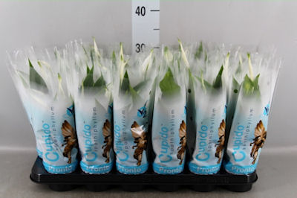
Spathiphyllum 'Chopin' |  |  | Spathiphyllum 'Cupido'
 | € 0,89 per plant |  |  | € 0,81 per plant
 | Colli | 8 |  | Colli | 12
 | Inhoud | 18 |  | Inhoud | 18
 | Aantal | 144 |  | Aantal | 216
 | Kleur | Wit |  | Kleur | Wit
 | Fustcode | 418 |  | Fustcode | 418
 | Potmaat (cm) | 9 |  | Potmaat (cm) | 9
 | Aantal bloemen | 3 |  | Aantal bloemen | 6
 | Hoogte | 30 |  | Hoogte | 35
 | Kwaliteit | A1 |  | Kwaliteit | A1
 | Land van herkomst | NL |  | Land van herkomst | NL

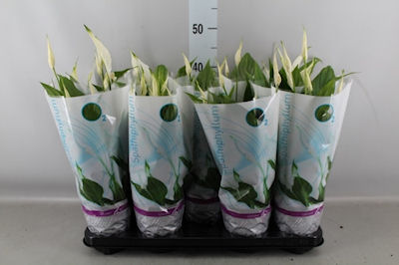
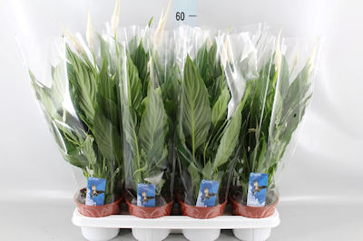
Spathiphyllum 'Bellini' |  |  | Spathiphyllum 'Silvio'
 | € 1,76 per plant |  |  | € 1,72 per plant
 | Colli | 36 |  | Colli | 10
 | Inhoud | 10 |  | Inhoud | 7
 | Aantal | 360 |  | Aantal | 70
 | Kleur | - |  | Kleur | Wit
 | Fustcode | 410 |  | Fustcode | 407
 | Potmaat (cm) | 13 |  | Potmaat (cm) | 14
 | Aantal bloemen | 3 |  | Aantal bloemen | 6
 | Hoogte | 35 |  | Hoogte | 55
 | Kwaliteit | A1 |  | Kwaliteit | A1
 | Land van herkomst | NL |  | Land van herkomst | NL

